静摩擦
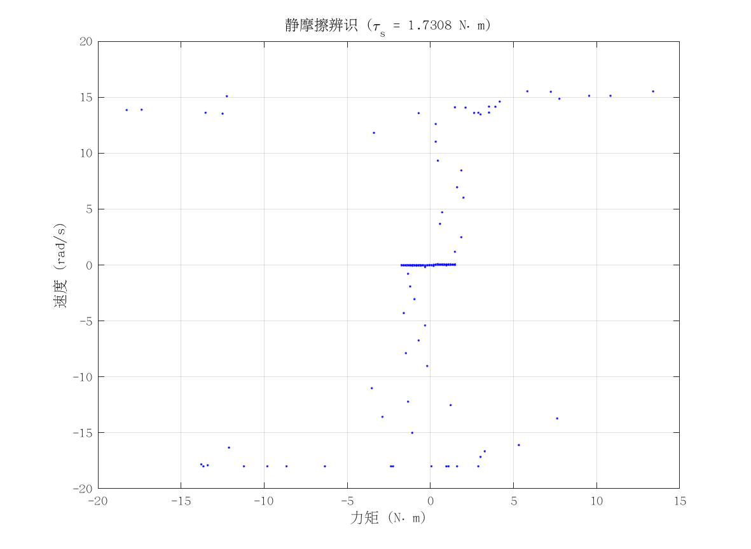
项目 | 值 | 单位/备注
电机型号 | 泉智博_PA81_12_18
力矩系数 K_tau | 1.75 | N·m/A
静摩擦 τ_s | 1.73076925 | N·m（电流扫描静止段）
数据文件 | scan_torque_serial_mit_20260309_184507.csv
附图 | 见右侧

动摩擦
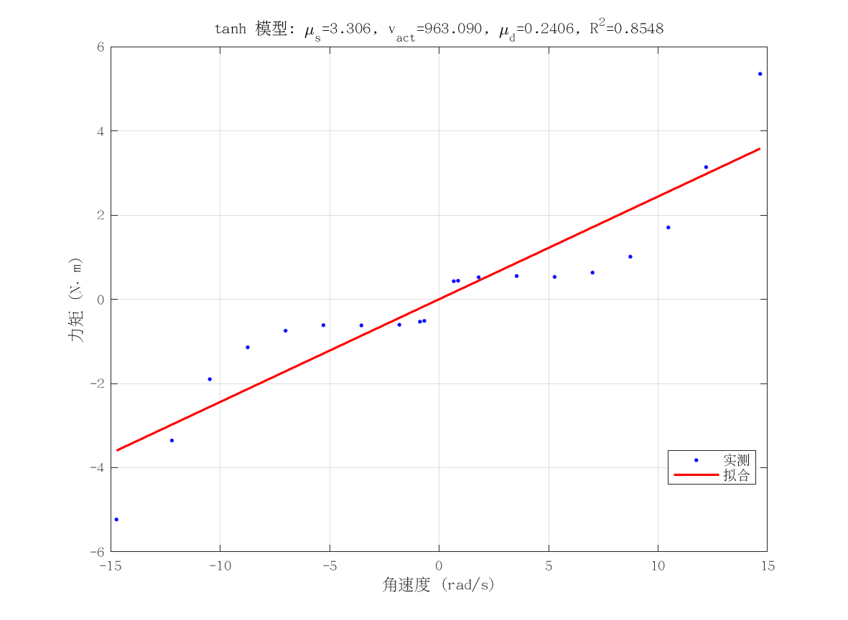
项目 | 值 | 单位/备注
电机型号 | 泉智博_PA81_12_18
摩擦模型 | tanh_viscous
静摩擦 τ_s（代入） | 1.73076925 | N·m
μ_s | 3.3056166121 | N·m
v_act | 963.08950527 | rad/s
μ_d | 0.24058667797 | N·m·s/rad
摩擦拟合 R² | 0.85476011661
摩擦拟合 RMSE | 0.80731056894 | N·m
有效样本数 nUsed | 20
附图 | 见右侧

转动惯量
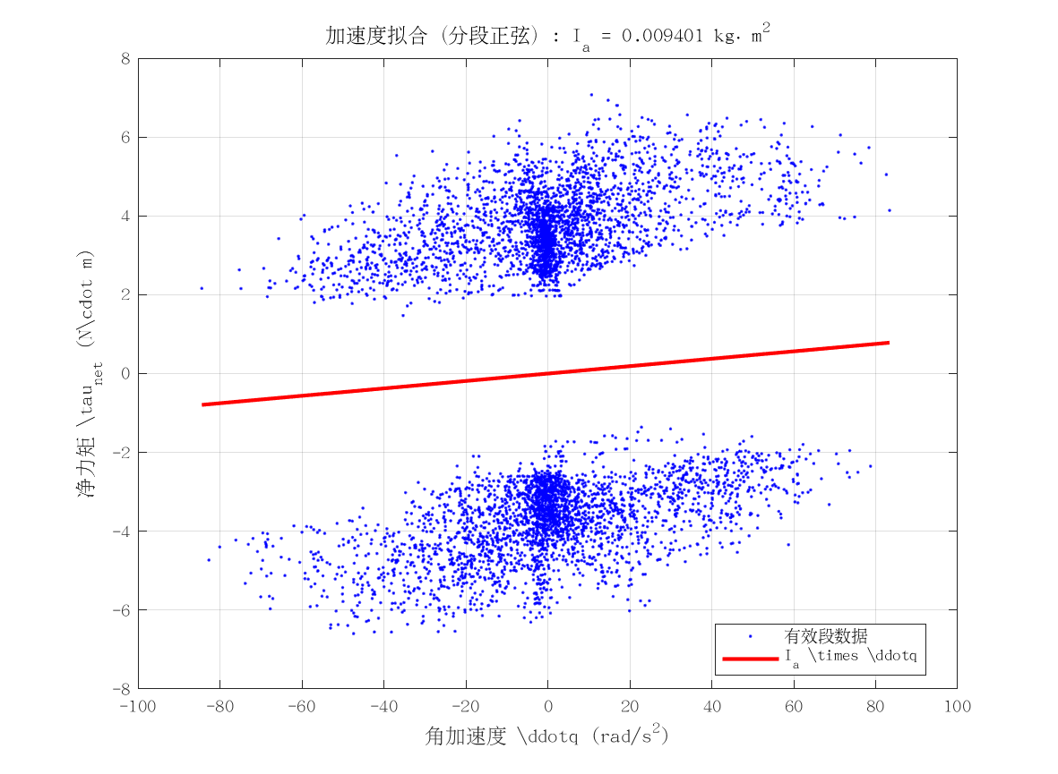
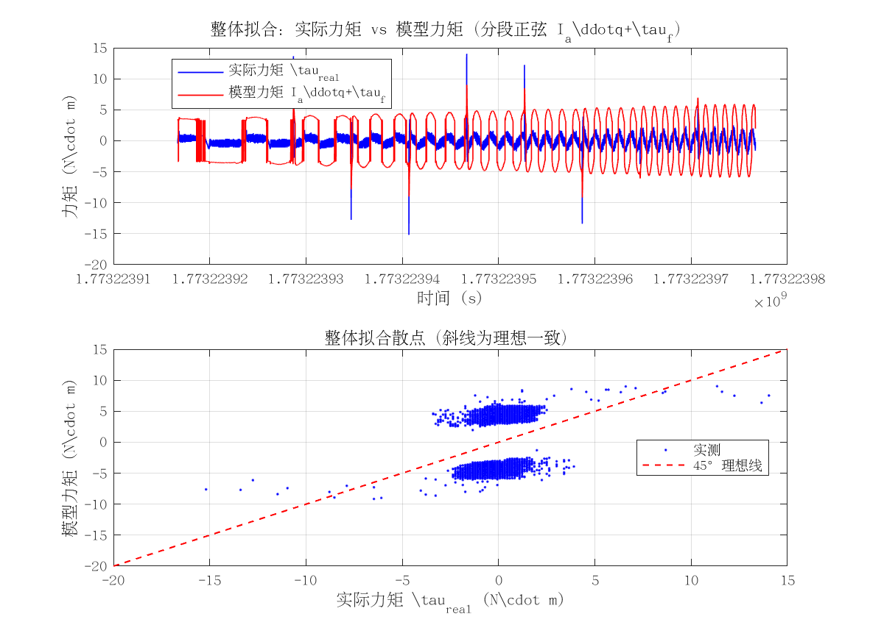
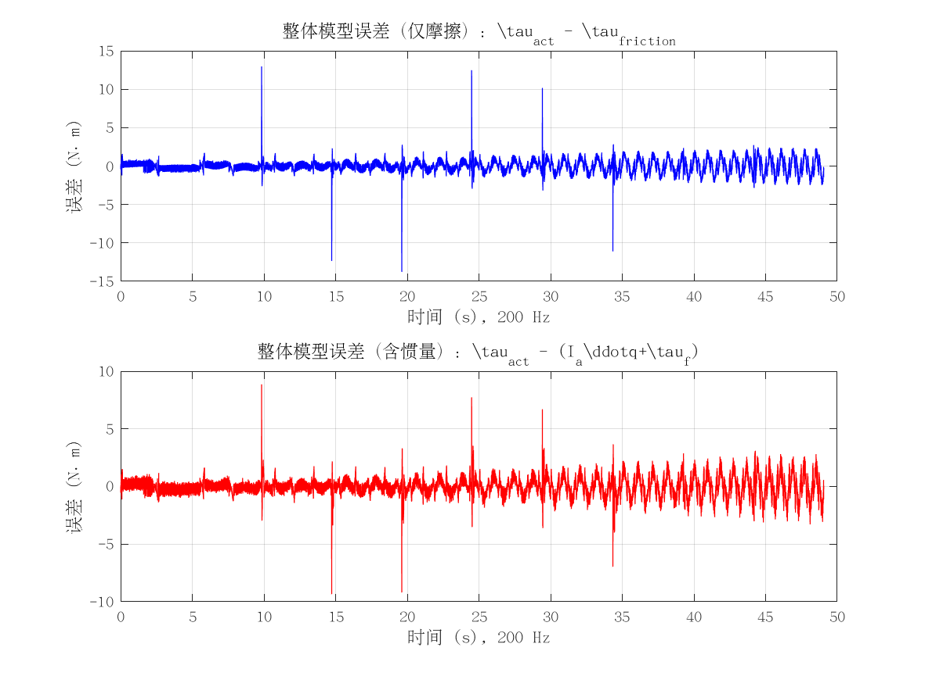
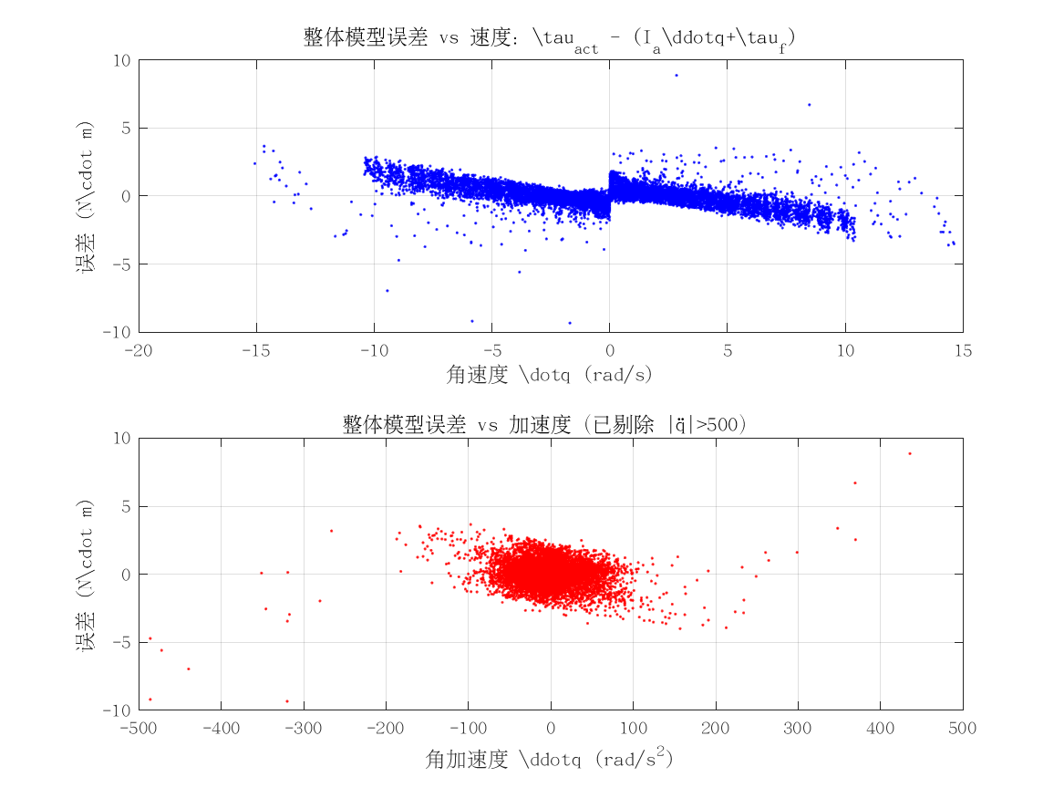
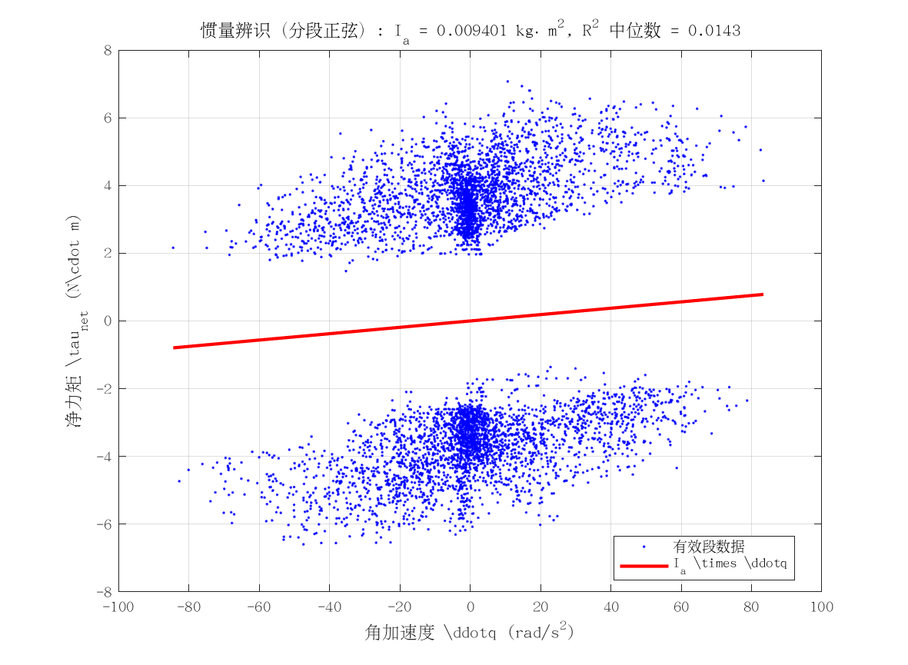
项目 | 值 | 单位/备注
电机型号 | 泉智博_PA81_12_18
转动惯量 I_a | 0.0094011003516 | kg·m²
惯量拟合 R² | 0.014310088178
整体拟合 RMSE | 0.87144354698 | N·m
整体拟合 R² | 0.218520772
附图 | 见下方

